VN 2023
Verwendungsnachweis 2023 der LSVBW-Mittel zur Förderung des Leistungssports |  |  | 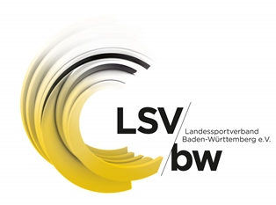
Einzureichen bis 29.02.2024
Aufzuführen sind alle vom zuwendungsrechtlicher Letztempfänger (ZLE) verausgabten Mittel für den Leistungssport in Baden-Württemberg. Falls mehrere Disziplinen eines ZLE durch den Landessportverband Baden-Württemberg e. V. (LSVBW) gefördert werden, sind diese in der speraten Tabelle aufzuführen. Der LSVBW behält sich vor, Verwendungsnachweisprüfungen durchzuführen. Daher müssen alle aufgeführten Beträge nachvollziehbar und belegbar sein.
Sportart
 | bitte eintragen
Nachzuweisende Fördermittel 2023 | 0.00 € | Verwendungsnachweis 2023 |  | 0.00 €
Personalmittel Aufzuführen sind alle angefallenen Personalkosten im Bereich Leistungssport (Nebenberuflich, Minijob, Honorare etc.) LSVBW-Angestellungen sind hier nicht zu berücksichtigen |  |  |  | 0.00 €
Sachmittel Talentsuche/Talentförderung und Landeskaderförderung (LK und NK2) |  |  | 0.00 | 0.00
Physiotherapie |  |  | 0.00
Reisekosten |  |  | 0.00
Dopingprävention |  |  | 0.00
Folgekosten Eingesetzte Fördermittel zur Bezuschussung von Trainingsstätten | Trainingsstätte: |  |  | 0.00 €
 |  |  | 0.00 €
 |  |  | 0.00 €
 |  |  | 0.00 €
Die Einzelaufstellung der durchgeführten Trainingsmaßnahmen ist in gewohnter Vorlage einzureichen. Diese steht unter https://www.lsvbw.de/sportwelten/leistungssport/downloads/ zum Download bereit.

